DIAGNOSTICO 2020
 |  |  |  |  |  |  | PROCESO DE GESTIÓN DOCUMENTAL |  |  |  |  |  |  |  |  | POLICÍA NACIONAL
Código:1GD-FR-0020
Fecha: 04/07/2018 |  |  |  |  |  |  | DIAGNÓSTICO INTEGRAL PARA LOS ARCHIVOS DE LA POLICÍA NACIONAL
Versión: 0

CIUDAD: Bogotá D.C., |  |  |  |  |  |  |  |  |  | FECHA ELABORACIÓN DEL DIAGNÓSTICO |  |  |  |  |  |  | 2 |  | 9 |  |  | 2020
RESPONSABLE DEL DILIGENCIAMIENTO: GERMÁN LÓPEZ ESCOBAR
A. IDENTIFICACIÓN
CÓDIGO Y NOMBRE DE LA UNIDAD: 1, DIRECCIÓN GENERAL DE LA POLICÍA NACIONAL DE COLOMBIA
FECHA DE CREACIÓN DE LA UNIDAD: 03/12/1971 |  |  |  |  |  |  |  |  |  | ACTO ADMINISTRATIVO DE CREACIÓN DE LA UNIDAD: Decreto 2347 del 03 de Diciembre de 1971
DIRECCIÓN DE LA UNIDAD: CARRERA 59 No. 26-21 CAN |  |  |  |  |  |  |  |  |  | ACTO ADMINISTRATIVO VIGENTE DE LA UNIDAD: Resolución 04999 del 08 de Octubre de 2018
CORREO ELECTRÓNICO DE LA UNIDAD: dipon.gruse@policia.gov.co - dipon.guged@policia.gov.co |  |  |  |  |  |  |  |  |  | TELÉFONO: 5159000 |  |  |  |  |  |  |  | IP: 9210 - 21380
A.1 DIRECTOR, COMANDANTE O JEFE DE LA UNIDAD:
NOMBRE: |  |  | OSCAR ATEHORTUA DUQUE
GRADO: |  |  | Mayor General
CARGO: |  |  | Director General de la Policía Nacional
TIEMPO EN EL CARGO: |  |  |  | 1 año, 9 meses y 10 días
A.2 ADMINISTRACIÓN DEL ARCHIVO
Jefe Grupo de Gestión Documental
NOMBRES Y APELLIDOS: Yobely Sotelo Rios |  |  |  |  |  |  |  |  |  | CAPACITACIÓN O CURSOS EN GESTIÓN DOCUMENTAL Y ARCHIVÍSTICA
GRADO: Comisario |  |  |  |  |  |  |  |  |  | 1 | CURSO ADMINISTRACION DOCUMENTAL EN EL ENTORNO LABORAL
CARGO: Jefe Proceso de Gestión Documental |  |  |  |  |  |  |  |  |  | 2 | CURSO ORGANIZACION DOCUMENTAL EN EL ENTORNO LABORAL
TIEMPO EN EL PROCESO DE GESTIÓN DOCUMENTAL (9 años, 3 meses y 22 días) |  |  |  |  |  |  |  |  |  | 3
TIEMPO EN LA INSTITUCIÓN (28 años, 1 meses y 25 días) |  |  |  |  |  |  |  |  |  | 4
CORREO INSTITUCIONAL: Yobely.sotelo@correo.policia.gov.co |  |  |  |  |  |  |  |  |  | 5
No. CELULAR: 3505525413 |  |  |  |  |  |  |  |  |  | 6
No IP DE LA OFICINA Y/O GRUPO: 5159460 – 5159210 |  |  |  |  |  |  |  |  |  | 7
CONDICIÓN MÉDICO LABORAL: APTO |  |  |  |  |  |  |  |  |  | 8
Funciones del Jefe Grupo de Gestión Documental
1 | Verificar el cumplimiento a los lineamientos del proceso de gestión documental, respecto al control de registros para que se ejecuten las directrices y regulaciones de los entes competentes
2 | Supervisar el trámite en las ventanillas únicas de la documentación oficial a través de mecanismos para que se garantice el manejo expedito y controlado de la correspondencia
3 | Mantener la reserva y confidencialidad frente al manejo de la documentación
4 | Supervisar la ejecución del procedimiento archivo central con el fin de garantizar la disponibilidad e integridad de los activos de información para la consulta.
5 | Apoyar al Secretario Privado en la emisión, seguimiento y control de las órdenes impartidas por el despacho del señor Director General.
6 | Dar buen uso a los elementos asignados bajo su responsabilidad, con el fin de mantenerlos disponibles para el servicio
7
Responsable Archivo Central
NOMBRES Y APELLIDOS: GERMÁN LÓPEZ ESCOBAR |  |  |  |  |  |  |  |  |  | CAPACITACIÓN O CURSOS EN GESTIÓN DOCUMENTAL Y ARCHIVÍSTICA
GRADO: INTENDENTE |  |  |  |  |  |  |  |  |  | 1 | TECNOLOGÍA EN GESTIÓN DOCUMENTAL
CARGO: RESPONSABLE ARCHIVO CENTRAL |  |  |  |  |  |  |  |  |  | 2 | SEMINARIO DE ATENCIÓN AL CIUDADANO
TIEMPO EN EL PROCESO DE GESTIÓN DOCUMENTAL (7 meses) |  |  |  |  |  |  |  |  |  | 3 | SEMINARIO GESTIÓN DOCUMENTAL
TIEMPO EN LA INSTITUCIÓN (17 años, 6 mese y 19 Días) |  |  |  |  |  |  |  |  |  | 4 | CURSO ADMINISTRACION DE DOCUMENTOS
CORREO INSTITUCIONAL: german.lopez2289@correo.policia.gov.co |  |  |  |  |  |  |  |  |  | 5
No. CELULAR: 3132869747 |  |  |  |  |  |  |  |  |  | 6
No IP DE LA OFICINA Y/O GRUPO: 5159000 ext. 21380 |  |  |  |  |  |  |  |  |  | 7
CONDICIÓN MÉDICO LABORAL: APTO |  |  |  |  |  |  |  |  |  | 8
Funciones del Responsable Archivo Central
1 | Revisar los parámetros establecidos en gestión documental con el fin de garantizar los niveles de seguridad y confidencialidad de la información.
2 | Llevar el control de la entrada y salida de documentos que se encuentren bajo su responsabilidad siguiendo los procedimientos establecidos con el fin de prevenir la pérdida de información.
3 | Revisar los conceptos técnicos sobre gestión documental emitidos por el grupo con el fin de que cumplan con las directrices de la Institución y estatal.
4
5
6
7
TALENTO HUMANO
GRADO | APELLIDOS Y NOMBRES |  |  |  |  | CÉDULA | CARGO ACTUAL | No. De Celular | TIEMPO DE SERVICIO EN LA UNIDAD |  |  | TIEMPO EN EL PROCESO DE GESTIÓN DOCUMENTAL |  |  | NIVEL ACADÉMICO |  |  |  |  | CONDICIÓN MÉDICO LABORAL
 |  |  |  |  |  |  |  |  | Años | Meses | Días | Años | Meses | Días
ADS 12 | ACUÑA GODOY ANA ALODIA |  |  |  |  | 24031328 | Aux. de Archivo | 3123029169 | 4 | 6 | 2 | 0 | 7 | 2 | SEMINARIO TECNICO DE ARCHIVO |  |  |  |  | APTO

A.3 NIVEL Y TIPO DE ARCHIVO
NIVEL DE LA UNIDAD |  |  |  |  |  | Asesor |  | Control |  | Operativo |  |  |  | Administrativo |  |  |  |  | Docente
 |  |  |  |  |  | X
JURISDICCIÓN |  |  |  |  |  | Dirección |  |  | Oficina Asesora |  |  | Región |  | Metropolitana |  | Departamento |  |  | Escuela de Policía |  |  |  | Centro de Instrucción
 |  |  |  |  |  | X
MISIÓN DE LA UNIDAD |  |  |  |  |  | La Dirección General de la Policía Nacional de Colombia tendrá como misión contribuir a la satisfacción de las necesidades de seguridad y tranquilidad públicas, mediante el direccionamiento, seguimiento, articulación y cumplimiento de las políticas presidenciales y ministeriales, en materia de seguridad y defensa, desplegando todas las capacidades institucionales para conseguir el logro de las metas y estrategias gubernamentales, generando una cultura de solidaridad que permita el mantenimiento de las condiciones necesarias para que los habitantes de Colombia puedan ejercer los derechos y libertades públicas
SISTEMA DE ARCHIVO |  |  |  |  |  | Centralizado |  |  |  |  |  |  | Descentralizado
 |  |  |  |  |  | X
CLASES DE ARCHIVOS |  |  |  |  |  | Archivo de Gestión |  | Archivo de Central |  | Archivo Intermedio |  |  | Archivo Histórico |  |  | Número de Depósitos
 |  |  |  |  |  |  |  | X |  |  |  |  |  |  |  | 1
NUMERO DE DEPENDENCIAS |  |  |  |  |  | Operativas |  |  |  |  |  |  |  | Administrativas
 |  |  |  |  |  |  |  |  |  |  |  |  |  | 9
SERVICIOS QUE PRESTA |  |  |  |  |  | EL GRUPO DE GESTIÓN DOCUMENTAL - ARCHIVO CENTRAL PRESTA LOS SIGUIENTES SERVICIOS
 |  |  |  |  |  | 1 | Asesorías y Acompañamientos |  |  |  |  | Periodicidad |  | Semestral | Cantidad |  | 108 | Origen |  | Interno
 |  |  |  |  |  | 2 | Requerimientos / Solicitudes |  |  |  |  |  |  | Semanal |  |  | 10 |  |  | Interno Y Externo
 |  |  |  |  |  | 3 | Transferencias Documentales |  |  |  |  |  |  | Anual |  |  | 9 |  |  | Interno
 |  |  |  |  |  | 4 | Respuesta Derechos de Petición |  |  |  |  |  |  | Mensual |  |  | 2 |  |  | Interno Y Externo
 |  |  |  |  |  | 5
 |  |  |  |  |  | 6
 |  |  |  |  |  | 7
 |  |  |  |  |  | PROCESOS TÉCNICOS DE REPROGRAFÍA DESARROLLADOS
 |  |  |  |  |  | DIGITALIZACIÓN | Unidad de Conservación | Periodicidad | Cantidad | MICROFILMACIÓN |  |  | Soporte |  |  |  | Periodicidad |  |  | Cantidad
 |  |  |  |  |  |  | No Aplica | No Aplica |  |  |  |  | No Aplica |  |  |  | No Aplica
...
B1. DATOS GENERALES Y UBICACIÓN DEL DEPÓSITO DE ARCHIVO
B.5 EQUIPOS Y ENSERES
Accesorio |  |  |  |  |  |  |  | Cantidad | Accesorio |  |  |  |  | Cantidad | Accesorio |  |  |  |  |  |  | Cantidad
Cuenta con extintores CO2 (cuantos): |  |  |  |  |  |  |  | 0 | Termohigrómetros |  |  |  |  |  | Puestos de Trabajo |  |  |  |  |  |  | 3
Cuenta con extintores Multipropósito(cuantos): |  |  |  |  |  |  |  | 2 | Equipos de Computo |  |  |  |  | 3 | Teléfonos |  |  |  |  |  |  | 1
Cuenta con extractores de aire (cuantos): |  |  |  |  |  |  |  | 0 | Escáneres |  |  |  |  |  | Unidades de Conservación (Cajas) |  |  |  |  |  |  | 350
Cuenta con sensores de movimiento: |  |  |  |  |  |  |  | 0 | Impresoras |  |  |  |  |  | Unidades de Conservación (Carpetas) |  |  |  |  |  |  | 146
Deshumidificadores |  |  |  |  |  |  |  | NO Aplica | Fotocopiadoras |  |  |  |  |  | Equipos de Microfilmación |  |  |  |  |  |  | NO Aplica
Otros, cuales?
EVIDENCIA FOTOGRÁFICA
SE DEBERÁ ANEXAR FOTOGRAFÍAS QUE DEN CUANTA DE LAS CONDICIONES TÉCNICAS MÍNIMAS QUE PRESENTA LA ESTRUCTURA DEL ARCHIVO, EQUIPAMIENTO Y MOBILIARIO, ESTANTERÍA, SEÑALÉTICA Y SEGURIDAD, LAS ÁREAS COLINDANTES Y EL ESTADO DE LA INFORMACIÓN ADMINISTRADA POR LA UNIDAD
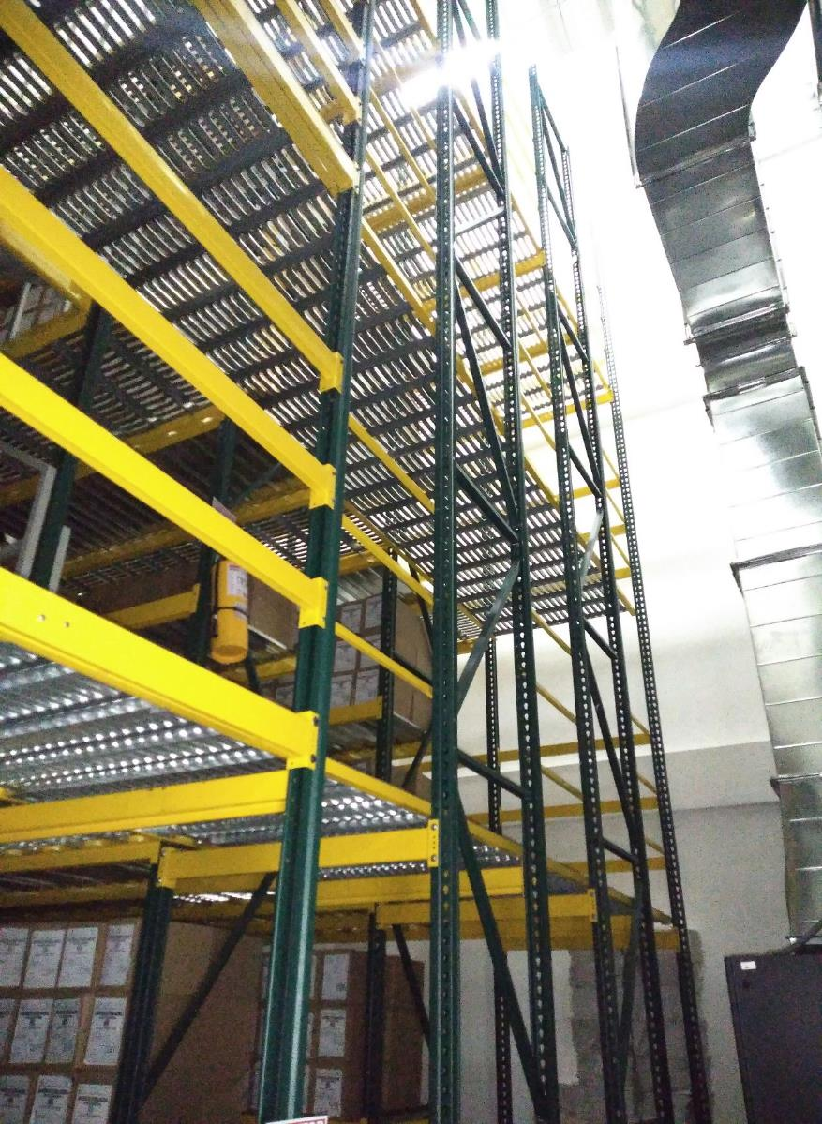
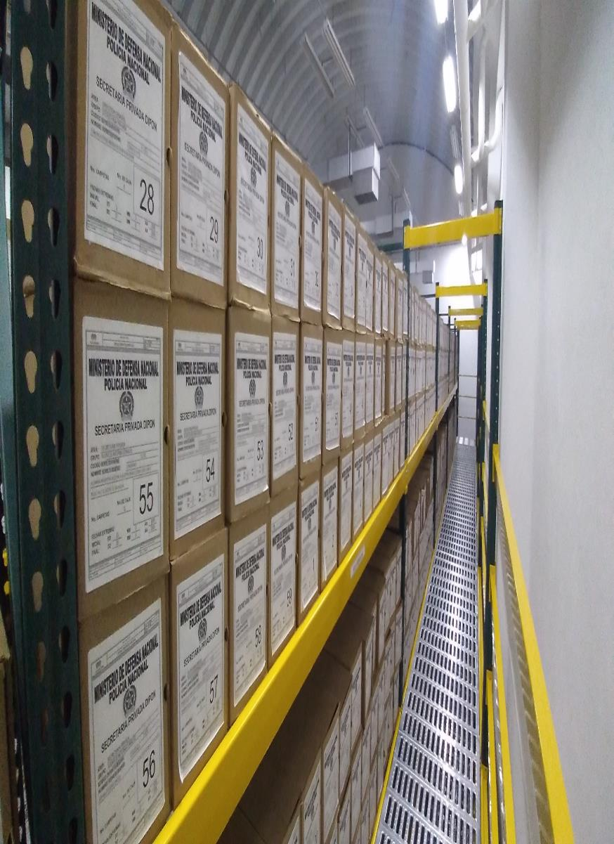
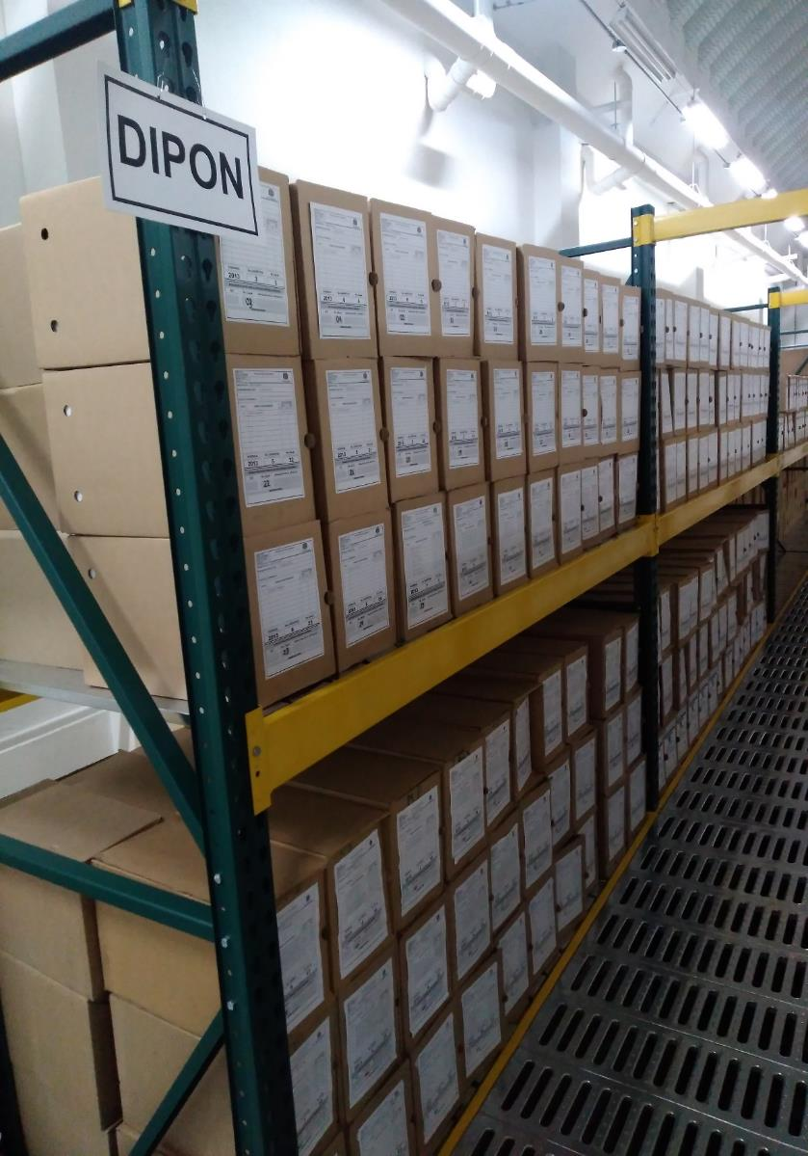
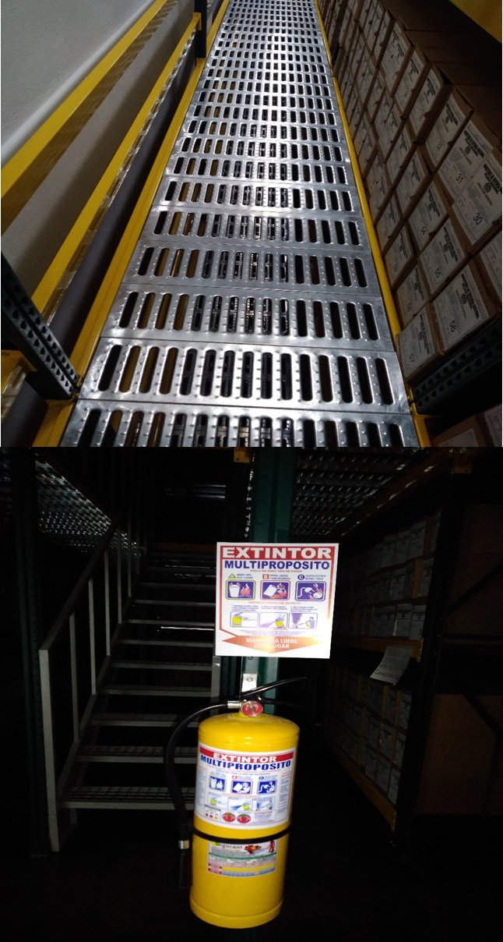
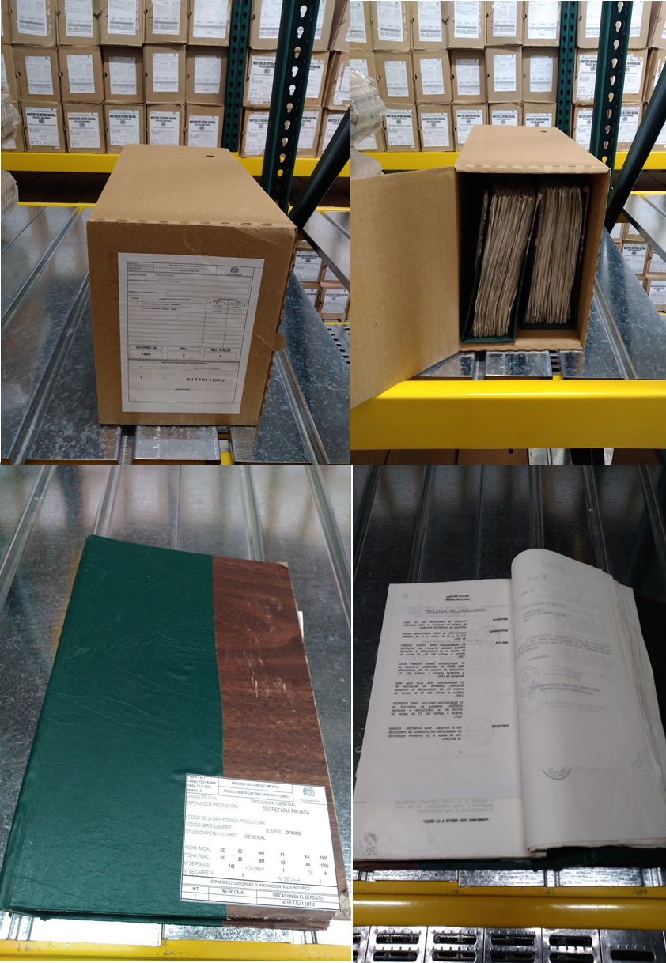

 | ESTRUCTURA DEL ARCHIVO |  |  |  |  |  | Equipamiento y Mobiliario |  |  |  |  | Estanteria |  |  |  | señaletica y seguridad |  |  |  |  | Estado de la Información

C. CARACTERÍSTICAS DE LA DOCUMENTACIÓN
IDENTIFICACIÓN DEL FONDO ACUMULDADO O DOCUMENTAL
UNIDAD POLICIAL |  |  |  |  |  |  | DIRECCIÓN GENERAL DE LA POLICÍA NACIONAL |  |  |  | DEPENDENCIA PRODUCTORA: |  |  |  | SECRETARIA PRIVADA
ACERVO DOCUMENTAL
Fechas Extremas Acervo Documental |  |  |  |  |  | Cantidades de Unidades de Conservación Cajas |  | Cantidad Soporte Documental
Fecha Inicial |  | dia: | mes: | año: |  |  |  | Archivo de Gestión | Papel (carpetas) | Análogo | Digital | Planos | Libros | Videos | Fotografías |  | Cintas |  | Microfilmes |  | Magnéticos y ópticos |  | Pergaminos
fecha final |  | dia: | mes: | año:
...
 |  |  |  |  |  |  | Archivo Central |  |  | • Evaluar periódicamente el estado de conservación de los materiales constructivos de las instalaciones o edificio, estantería y mobiliario. • Identificar factores de alteración. Redes de energía, conducción de agua, materiales inflamantes, focos de suciedad que acumulen polvo y mugre. • Identificar, reportar y gestionar el mantenimiento, reparación o renovación de las instalaciones o mobiliario. |  |  | S-2020-012066-SEGEN - S-2020-030586-SEGEN |  |  | Trimestral
 |  |  |  |  |  |  | Archivo Central |  |  | • Identificar las fuentes de polvo y/o suciedad y realizar las actividades necesarias para corregir esa situación. • Adoptar medidas de seguridad industrial para los funcionarios. • Identificar los focos de contaminación biológica y entradas de agentes bióticos y corregir esa situación. • Evaluar el estado de conservación de la documentación, grados de deterioro y actividad del agente contaminante según los parámetros indicados en el programa. |  |  | S-2020-012066-SEGEN - S-2020-030586-SEGEN |  |  | Trimestral
 |  |  |  |  |  |  | Archivo Central |  |  | • Evaluar y controlar el entorno climático y microfilmatico, luz, temperatura, humedad relativa, ventilación y contaminantes atmosféricos para proteger la documentación y adoptar medidas correctivas según los parámetros indicados en el programa. • Realizar los registros de mediciones de control ambiental según los parámetros indicados en el programa. • Utilizar filtros de control UV, persianas ventiladores, sistemas naturales o artificiales de climatización, filtros de polvo, utilización de los instrumentos necesarios para el desarrollo de control ambiental. |  |  | S-2020-012066-SEGEN - S-2020-030586-SEGEN |  |  | Trimestral
 |  |  |  |  |  |  | Archivo Central |  |  | • Adquirir unidades que respondan a las necesidades particulares. • Realizar las actividades correctivas de reemplazo de las unidades de conservación que presenten un desgaste o deterioro considerable que pongan en riesgo la conservación de la documentación según los parámetros indicados en el programa. |  |  | S-2020-012066-SEGEN - S-2020-030586-SEGEN |  |  | Trimestral
 |  |  |  |  |  |  | Archivo Central |  |  | Las unidades de la Policía Nacional que tengan el deber de preservar la información digital o electrónica en bases de datos o similares, deberán estandarizar los procedimientos de uso y conservación de la misma según los dispuesto por OFITE, con el propósito de asegurar la preservación en el tiempo de la información digital o electrónica, independientemente de la forma o almacenamiento en el que se encuentre. |  |  | S-2020-012066-SEGEN - S-2020-030586-SEGEN |  |  | Trimestral
...
 |  |  |  |  |  |  | Archivo Central |  |  | • Evaluar periódicamente el estado de conservación de los materiales constructivos de las instalaciones o edificio, estantería y mobiliario. • Identificar factores de alteración. Redes de energía, conducción de agua, materiales inflamantes, focos de suciedad que acumulen polvo y mugre. • Identificar, reportar y gestionar el mantenimiento, reparación o renovación de las instalaciones o mobiliario. |  |  | S-2020-012066-SEGEN - S-2020-030586-SEGEN |  |  | Trimestral
 |  |  |  |  |  |  | Clase de Archivo |  |  | Actividad |  |  | Evidencia |  |  | periodicidad |  |  |  |  | Observaciones
...
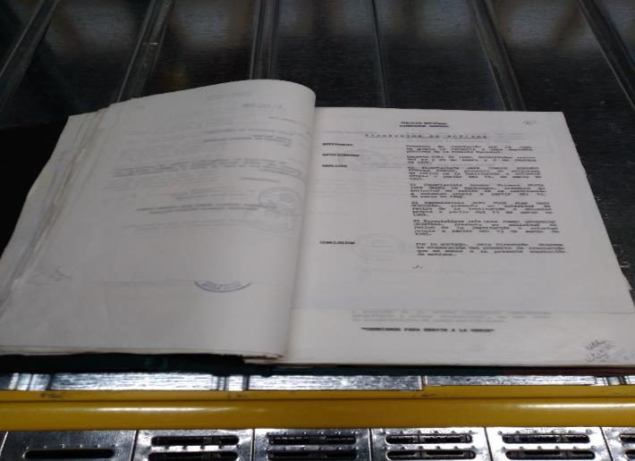
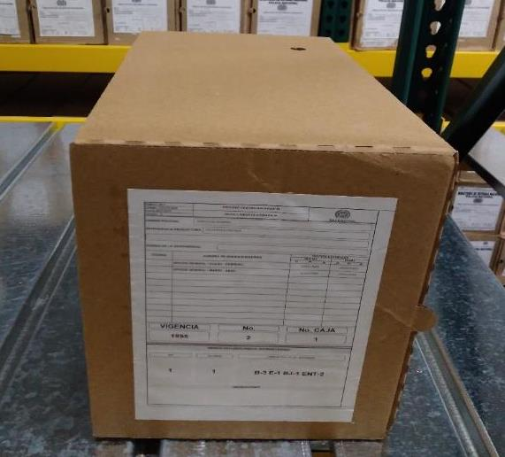
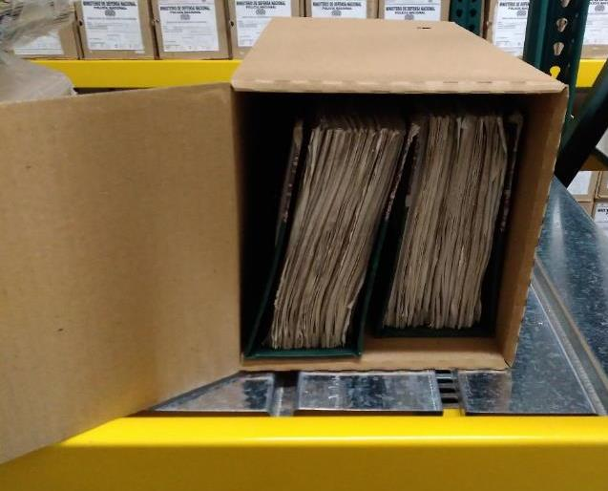
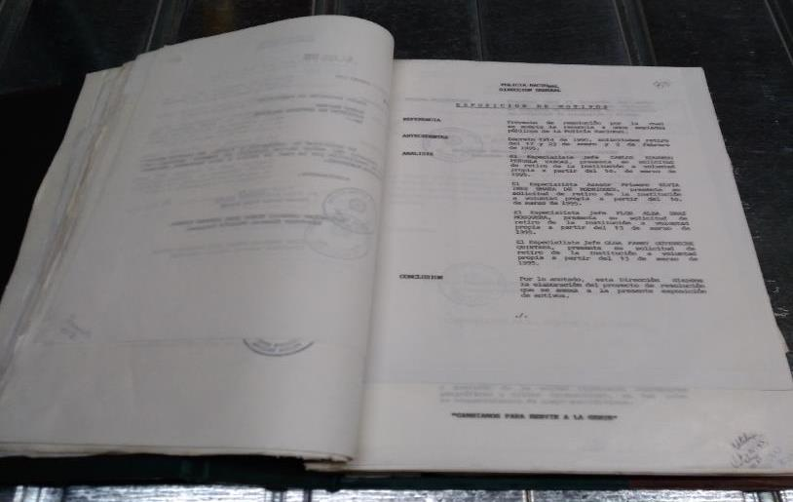

 |  |  |  | 2 | 9 | 2020 |  | Fecha de Elaboración |  | 2 | 9 | 2020 |  |  |  | VISTO BUENO JEFE DE LA UNIDAD
 |  |  |  | INTENDENTE. GERMÁN LÓPEZ ESCOBAR |  |  |  | Jefe Grupo de Gestión Documental |  | COMISARIO. YOBELY SOTELO RIOS |  |  |  |  |  | Comandante de Unidad | CORONEL. RAUL DELGADO ZUÑIGA
 |  |  |  | Grado Nombres y Apellidos |  |  |  |  |  | Grado Nombres y Apellidos |  |  |  |  |  |  | Grado Nombres y Apellidos

 |  |  |  |  |  |  |  | Firma |  |  |  |  |  |  |  |  | Firma
...
 | CIUDAD: Denominación de la ciudad y departamento al cual pertenece la dependencia productora. Ejemplo: CALI, VALLE DEL CAUCA
...

